1.2
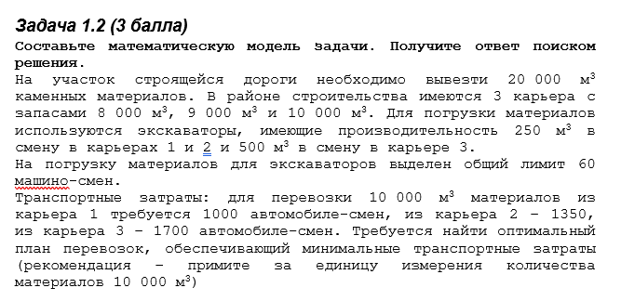
 |  |  |  |  |  |  |  |  | Запасы | Производительность | Транспорт за смену
 |  |  |  |  |  |  |  | Карьер 1 | 0.8 | 0.25 | 0.001
 |  |  |  |  |  |  |  | Карьер 2 | 0.9 | 0.25 | 0.00074074074074
 |  |  |  |  |  |  |  | Карьер 3 | 1 | 0.5 | 0.00058823529412

 |  |  |  |  |  |  |  | Лимит машино-смен | 60
 |  |  |  |  |  |  |  | Общий объем материалов | 2

Математическая модель: | <=
x1 - количество материлов из карьера 1
x2 - количество материлов из карьера 2
x3 - количество материлов из карьера 3

Целевая функция:
L = 1000*x1 + 1350*x2 + 1700*x3 -- min

Ограничения:
Запасов в карьерах | x1 | <= | 0.8
 | x2 | <= | 0.9
 | x3 | <= | 1

На производительность экскаваторы | x1/0,025 + x2/0,025 + x3/0,05 | <= | 60
 | 60 |  |  | x1 | 0.8 | Вывозим из карьера 1 | 8000
 |  |  |  | x2 | 0.2 | Вывозим из карьера 2 | 2000
 |  |  |  | x3 | 1 | Вывозим из карьера 3 | 10000
 |  |  |  | L = | 2770 | Затраты | 2770
На объем материалов | x1 + x2 + x3 | = | 2
 | 2
По лимиту машино-смен погрузки
x1 | 10000/250 | 40
x2 | 10000/250 | 40
x3 | 10000/500 | 20
 | 40*x1 + 40*x2 + 20*x3 | <= | 60
 | 60

